Результаты МО
Краевая диагностическая работа по математической грамотности для 7‑го класса в Красноярском крае в 2020-2021 учебном году

Краткий отчет о результатах Канского района

В краевой диагностической работе по математической грамотности для 7-го класса приняли участие 187 обучающихся 7-х классов Канского района.
Основные результаты по муниципальному образованию приведены в сопоставлении со средними данными по всей параллели 7-х классов Красноярского края.
 |  |  |  | Таблица 1
 |  | Уровни достижений (% учащихся, результаты которых соответствуют данному уровню достижений)
 |  | Ниже базового | Базовый | Повышенный
 | Красноярский край (%) | 32.56% | 46.09% | 21.36%
 | МО (%) | 41.71% | 47.06% | 11.23%

 |  |  |  | Диаграмма 1
 | Ниже базового | Базовый | Повышенный
 | -41.71% | 47.06% | 11.23%
 | -32.56% | 46.09% | 21.36%

 | Ниже базового | Базовый |  | Повышенный

Уровни математической грамотности, продемонстрированные при выполнении КДР7, характеризуют способность ученика использовать математические понятия, процедуры, факты и инструменты, чтобы описывать, объяснять и предсказывать явления, высказывать хорошо обоснованные суждения и принимать решения в разноообразных жизненных ситуациях.
Базовый уровень (пороговый) означает, что ученик начинает демонстрировать математическую грамотность – применять математические знания и умения в простейших неучебных ситуациях. Повышенный уровень означает, что ученик обладает математической грамотностью проявляет способность использовать имеющиеся математические знания и умения для получения новой информации и принятия решений. Уровень ниже базового означает, что ученик не продемонстрировал математическую грамотность.

 |  |  |  | Таблица 2
Основные результаты выполнения краевой диагностической работы по математической грамотности |  |  | Среднее значение по МО (%) | Среднее значение по краю (%)
Средний первичный балл |  |  | 8.97 | 9.73
Средний процент первичного балла от максимально возможного |  |  | 34.51% | 37.42%
Средний процент освоения компетентностных областей | Формулировать ситуацию математически |  | 20.63% | 22.82%
 | Применять математические понятия, факты, процедуры |  | 43.54% | 48.28%
 | Интерпретировать/оценивать математические результаты |  | 40.96% | 42.87%
 | Рассуждать |  | 34.76% | 37.29%
Средний процент освоения содержательных областей | Количество |  | 39.45% | 45.65%
 | Пространство и форма |  | 12.92% | 15.35%
 | Изменения и зависимости |  | 38.90% | 40.42%
 | Неопределенность и данные |  | 51.16% | 48.88%

 |  |  |  | Диаграмма 2
Распределение баллов
 | МО | край
0 | 1% | 0.99%
1 | 3% | 1.70%
2 | 1% | 3.00%
3 | 4% | 4.29%
4 | 4% | 5.18%
5 | 6% | 6.02%
6 | 11% | 6.70%
7 | 9% | 7.30%
8 | 7% | 7.43%
9 | 9% | 7.15%
10 | 7% | 7.75%
11 | 10% | 6.95%
12 | 8% | 6.65%
13 | 5% | 6.29%
14 | 6% | 5.43%
15 | 2% | 4.50%
16 | 3% | 3.60%
17 | 1% | 2.83%
18 | 0% | 2.10%
19 | 1% | 1.60%
20 | 1% | 1.05%
21 | 0% | 0.64%
22 | 1% | 0.45%
23 | 0% | 0.24%
24 | 0% | 0.12%
25 | 0% | 0.04%
26 | 0% | 0.00%

Освоение основных умений характеризуется не только средними значениями, но и разбросом индивидуальных результатов. На графике ниже представлено распределение результатов освоения четырех компетентностных областей в крае и муниципальном образовании. Кружками (красными) на графике обозначены средние результаты выполнения заданий по каждой из четырех областей. Каждая такая точка делит учащихся всего края на две равные части – показавших результаты выше и ниже средних. Квадратами (красными) отмечены аналогичные средние результаты, но уже для муниципальной системы. Сплошными (синими) линиями обозначены границы интервалов, в которых находятся результаты выполнения заданий по каждой из областей половины семиклассников края: 25% из них лежат в интервале от красного кружка до верхней сплошной синей линии, 25% – от красного кружка до нижней сплошной синей линии. Еще 25% результатов учеников находятся ниже этого интервала, и 25% – выше, в незакрашенном поле или в точке, соответствующей максимальному баллу. Аналогичные интервалы для муниципальных результатов обозначены отрезками (красными).
 |  |  |  | Диаграмма 3

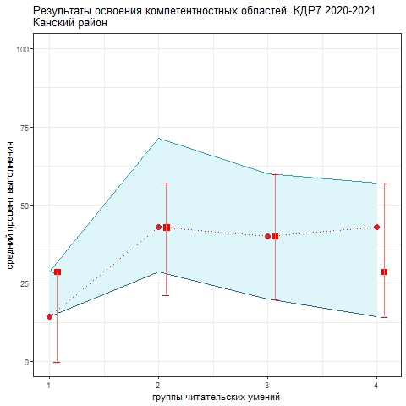
1. Формулировать ситуацию математически 2. Применять математические понятия, факты, процедуры 3. Интерпретировать/оценивать математические результаты 4. Рассуждать

Как показывает график, труднее всего семиклассникам формулировать реальные ситуации математически. Разброс индивидуальных результатов в этой области также минимальный, то говорит о том, что эта трудность - общая практически для всех групп учеников и школ. По трем оставшимся компетентностным областям средние значения сопоставимы, разброс результатов больше. Чуть лучше ученикам удается применять математические понятия, факты и процедуры. Анализируя приведенные данные, необходимо ответить на вопросы: 1) объективно ли они отражают положение дел (соблюдены ли основные требования к проведению процедуры и проверке работ учеников); 2) если полученные результаты достоверны, то как обобщить и распространить опыт лучших учителей. Для этого необходимо проанализировать результаты с учетом индекса образовательных условий; 3) что можно сделать для улучшения результатов, прежде всего по первой компетентностной области?

